상품제안서
네베프 UDX 슈퍼윈드 드라이기 헤어드라이어 | 상품코드: F32220

 |  |  |  |  |  |  | 02-412-0044 | www.easy1.co.kr
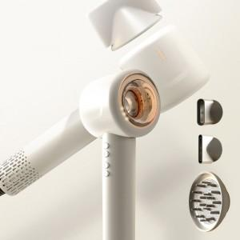

【상세/제작정보】

【인쇄/포장옵션】 | 레이저, 스티커 / 포장지포장

【공급단가】 | 수량 | 20~ | 50~ | 100~ | 300~ | 500~
*VAT별도 | 단가 | 60,000원 | 59,000원 | 57,500원 | 56,500원 | 55,000원

【상품 URL】 | https://dev.easy1.co.kr:443/src/goods_detail.php?gdno=32220

